关系图
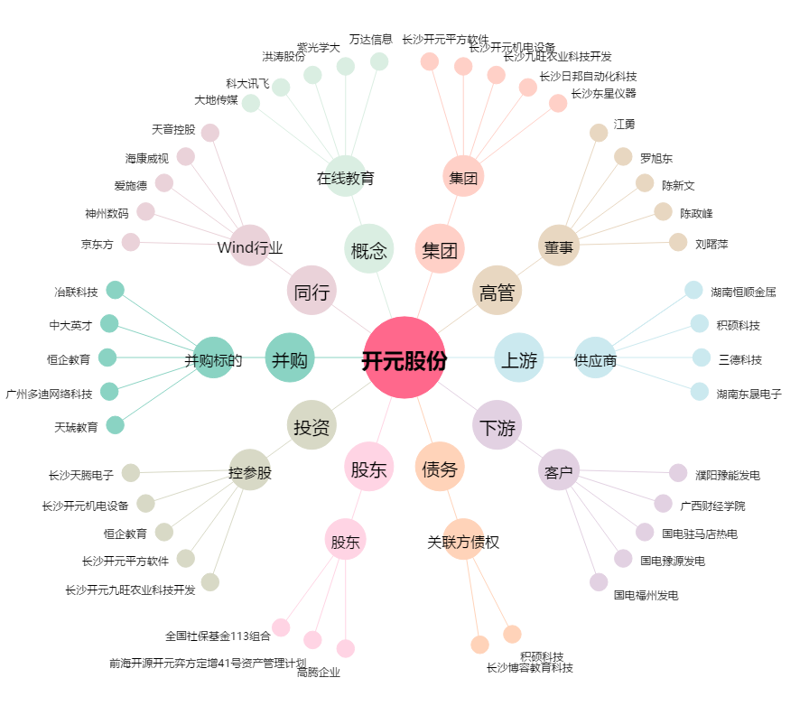
开元股份[300338.SZ] - 关系概览图

